Molecules
Molecule | Reward | MW | H-bond donors | H-bond acceptors | Heavy atoms | cLogP | Rotatable bonds | Ligand efficiency | SMILES
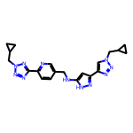 | 8.31 | 417.21 | 2 | 10 | 31 | 2.149 | 9 | 0.2679 | c1cc(-c2nnn(CC3CC3)n2)ncc1CNc1cc(-c2cn(CC3CC3)nn2)n[nH]1
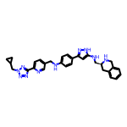 | 8.27 | 532.28 | 4 | 9 | 40 | 4.274 | 10 | 0.2068 | c1ccc2c(c1)CN[C@H](CNc1cc(-c3ccc(NCc4ccc(-c5nnn(CC6CC6)n5)nc4)cc3)n[nH]1)C2
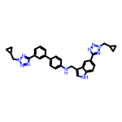 | 8.22 | 542.27 | 2 | 9 | 41 | 5.574 | 10 | 0.2006 | c1cc(-c2ccc(NCc3c[nH]c4ccc(-c5nnn(CC6CC6)n5)cc34)cc2)cc(-c2nnn(CC3CC3)n2)c1
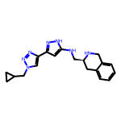 | 8.18 | 349.20 | 3 | 6 | 26 | 2.205 | 6 | 0.3145 | c1ccc2c(c1)CN[C@H](CNc1cc(-c3cn(CC4CC4)nn3)n[nH]1)C2
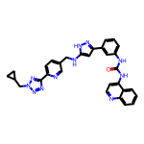 | 8.18 | 557.24 | 4 | 9 | 42 | 5.340 | 9 | 0.1947 | O=C(Nc1cccc(-c2cc(NCc3ccc(-c4nnn(CC5CC5)n4)nc3)[nH]n2)c1)Nc1ccnc2ccccc12
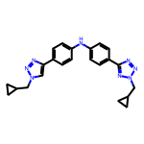 | 8.17 | 412.21 | 1 | 8 | 31 | 4.162 | 8 | 0.2636 | c1cc(-c2cn(CC3CC3)nn2)ccc1Nc1ccc(-c2nnn(CC3CC3)n2)cc1
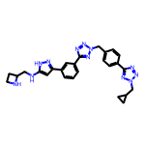 | 8.16 | 508.26 | 3 | 11 | 38 | 2.616 | 10 | 0.2147 | c1cc(-c2cc(NCC3CCN3)[nH]n2)cc(-c2nnn(Cc3ccc(-c4nnn(CC5CC5)n4)cc3)n2)c1
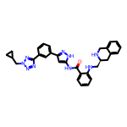 | 8.15 | 545.27 | 4 | 8 | 41 | 4.519 | 9 | 0.1987 | O=C(Nc1cc(-c2cccc(-c3nnn(CC4CC4)n3)c2)n[nH]1)c1ccccc1NC[C@@H]1Cc2ccccc2CN1
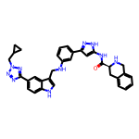 | 8.14 | 584.28 | 5 | 8 | 44 | 4.887 | 9 | 0.1850 | O=C(Nc1cc(-c2cccc(NCc3c[nH]c4ccc(-c5nnn(CC6CC6)n5)cc34)c2)n[nH]1)[C@@H]1Cc2ccccc2CN1
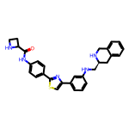 | 8.13 | 495.21 | 4 | 6 | 36 | 4.904 | 7 | 0.2259 | O=C(Nc1ccc(-c2nc(-c3cccc(NC[C@@H]4Cc5ccccc5CN4)c3)cs2)cc1)C1CCN1
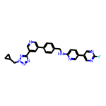 | 8.12 | 479.20 | 1 | 9 | 36 | 4.415 | 8 | 0.2256 | Fc1ncc(-c2ccc(NCc3ccc(-c4cncc(-c5nnn(CC6CC6)n5)c4)cc3)nc2)cn1
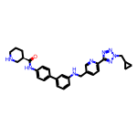 | 8.12 | 508.27 | 3 | 8 | 38 | 4.362 | 9 | 0.2137 | O=C(Nc1ccc(-c2cccc(NCc3ccc(-c4nnn(CC5CC5)n4)nc3)c2)cc1)[C@@H]1CCCNC1
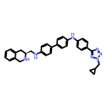 | 8.12 | 527.28 | 3 | 7 | 40 | 6.287 | 9 | 0.2030 | c1ccc2c(c1)CN[C@H](CNc1ccc(-c3ccc(Nc4ccc(-c5nnn(CC6CC6)n5)cc4)cc3)cc1)C2
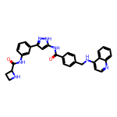 | 8.12 | 517.22 | 5 | 6 | 39 | 4.790 | 8 | 0.2082 | O=C(Nc1cc(-c2cccc(NC(=O)C3CCN3)c2)n[nH]1)c1ccc(CNc2ccnc3ccccc23)cc1
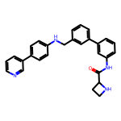 | 8.11 | 434.21 | 3 | 4 | 33 | 5.328 | 7 | 0.2458 | O=C(Nc1cccc(-c2cccc(CNc3ccc(-c4cccnc4)cc3)c2)c1)C1CCN1
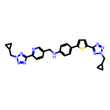 | 8.11 | 510.21 | 1 | 11 | 37 | 4.549 | 10 | 0.2192 | c1cc(-c2nnn(CC3CC3)n2)ncc1CNc1ccc(-c2ccc(-c3nnn(CC4CC4)n3)s2)cc1
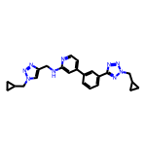 | 8.10 | 427.22 | 1 | 9 | 32 | 3.426 | 9 | 0.2533 | c1cc(-c2ccnc(NCc3cn(CC4CC4)nn3)c2)cc(-c2nnn(CC3CC3)n2)c1
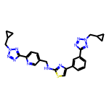 | 8.10 | 511.20 | 1 | 12 | 37 | 3.944 | 10 | 0.2190 | c1cc(-c2csc(NCc3ccc(-c4nnn(CC5CC5)n4)nc3)n2)cc(-c2nnn(CC3CC3)n2)c1
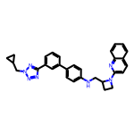 | 8.10 | 487.25 | 1 | 7 | 37 | 5.656 | 8 | 0.2190 | c1cc(-c2ccc(NCC3CCN3c3ccc4ccccc4n3)cc2)cc(-c2nnn(CC3CC3)n2)c1
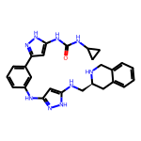 | 8.10 | 483.25 | 7 | 6 | 36 | 3.954 | 8 | 0.2249 | O=C(Nc1cc(-c2cccc(Nc3cc(NC[C@@H]4Cc5ccccc5CN4)[nH]n3)c2)n[nH]1)NC1CC1
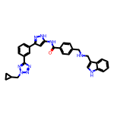 | 8.09 | 543.25 | 4 | 7 | 41 | 5.164 | 10 | 0.1974 | O=C(Nc1cc(-c2cccc(-c3nnn(CC4CC4)n3)c2)n[nH]1)c1ccc(CNCc2c[nH]c3ccccc23)cc1
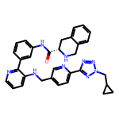 | 8.09 | 557.27 | 3 | 9 | 42 | 4.472 | 9 | 0.1927 | O=C(Nc1cccc(-c2ncccc2NCc2ccc(-c3nnn(CC4CC4)n3)nc2)c1)[C@@H]1Cc2ccccc2CN1
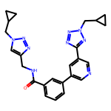 | 8.08 | 455.22 | 1 | 9 | 34 | 2.744 | 9 | 0.2377 | O=C(NCc1cn(CC2CC2)nn1)c1cccc(-c2cncc(-c3nnn(CC4CC4)n3)c2)c1
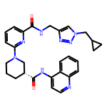 | 8.08 | 510.25 | 2 | 8 | 38 | 3.416 | 8 | 0.2127 | O=C(NCc1cn(CC2CC2)nn1)c1cccc(N2CCC[C@@H](C(=O)Nc3ccnc4ccccc34)C2)n1
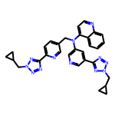 | 8.08 | 556.26 | 0 | 12 | 42 | 4.490 | 10 | 0.1924 | c1ccc2c(N(Cc3ccc(-c4nnn(CC5CC5)n4)nc3)c3cncc(-c4nnn(CC5CC5)n4)c3)ccnc2c1
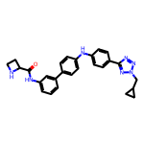 | 8.08 | 465.23 | 3 | 7 | 35 | 4.461 | 8 | 0.2308 | O=C(Nc1cccc(-c2ccc(Nc3ccc(-c4nnn(CC5CC5)n4)cc3)cc2)c1)C1CCN1
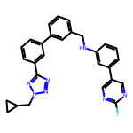 | 8.08 | 477.21 | 1 | 7 | 36 | 5.625 | 8 | 0.2244 | Fc1ncc(-c2cccc(NCc3cccc(-c4cccc(-c5nnn(CC6CC6)n5)c4)c3)c2)cn1
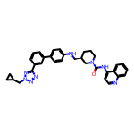 | 8.07 | 558.29 | 2 | 7 | 42 | 6.321 | 8 | 0.1923 | O=C(Nc1ccnc2ccccc12)N1CCC[C@H](CNc2ccc(-c3cccc(-c4nnn(CC5CC5)n4)c3)cc2)C1
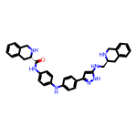 | 8.07 | 569.29 | 6 | 6 | 43 | 5.600 | 8 | 0.1877 | O=C(Nc1ccc(Nc2ccc(-c3cc(NC[C@@H]4Cc5ccccc5CN4)[nH]n3)cc2)cc1)[C@@H]1Cc2ccccc2CN1
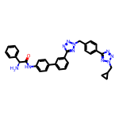 | 8.07 | 582.26 | 2 | 10 | 44 | 4.757 | 10 | 0.1833 | N[C@H](C(=O)Nc1ccc(-c2cccc(-c3nnn(Cc4ccc(-c5nnn(CC6CC6)n5)cc4)n3)c2)cc1)c1ccccc1
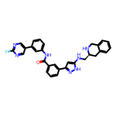 | 8.06 | 519.22 | 4 | 6 | 39 | 5.052 | 7 | 0.2068 | O=C(Nc1cccc(-c2cnc(F)nc2)c1)c1cccc(-c2cc(NC[C@@H]3Cc4ccccc4CN3)[nH]n2)c1
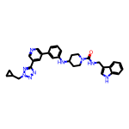 | 8.06 | 547.28 | 3 | 7 | 41 | 5.080 | 8 | 0.1966 | O=C(NCc1c[nH]c2ccccc12)N1CCC(Nc2cccc(-c3cncc(-c4nnn(CC5CC5)n4)c3)c2)CC1
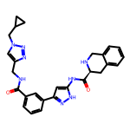 | 8.06 | 496.23 | 4 | 7 | 37 | 2.661 | 8 | 0.2179 | O=C(NCc1cn(CC2CC2)nn1)c1cccc(-c2cc(NC(=O)[C@@H]3Cc4ccccc4CN3)[nH]n2)c1
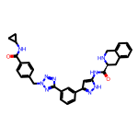 | 8.06 | 559.24 | 4 | 8 | 42 | 3.324 | 8 | 0.1919 | O=C(NC1CC1)c1ccc(Cn2nnc(-c3cccc(-c4cc(NC(=O)[C@@H]5Cc6ccccc6CN5)[nH]n4)c3)n2)cc1
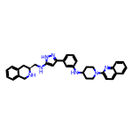 | 8.05 | 529.30 | 4 | 6 | 40 | 5.832 | 7 | 0.2013 | c1cc(NC2CCN(c3ccc4ccccc4n3)CC2)cc(-c2cc(NC[C@@H]3Cc4ccccc4CN3)[nH]n2)c1
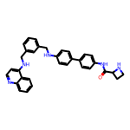 | 8.05 | 513.25 | 4 | 5 | 39 | 6.426 | 9 | 0.2064 | O=C(Nc1ccc(-c2ccc(NCc3cccc(CNc4ccnc5ccccc45)c3)cc2)cc1)C1CCN1
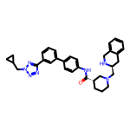 | 8.05 | 547.31 | 2 | 7 | 41 | 4.782 | 8 | 0.1963 | O=C(Nc1ccc(-c2cccc(-c3nnn(CC4CC4)n3)c2)cc1)[C@H]1CCCN(C[C@@H]2Cc3ccccc3CN2)C1
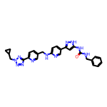 | 8.05 | 521.24 | 4 | 9 | 39 | 3.864 | 10 | 0.2063 | O=C(NCc1ccccc1)Nc1cc(-c2ccc(NCc3ccc(-c4nnn(CC5CC5)n4)nc3)nc2)n[nH]1
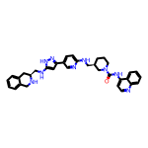 | 8.05 | 587.31 | 5 | 7 | 44 | 5.502 | 8 | 0.1829 | O=C(Nc1ccnc2ccccc12)N1CCC[C@H](CNc2ccc(-c3cc(NC[C@@H]4Cc5ccccc5CN4)[nH]n3)cn2)C1
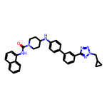 | 8.05 | 543.27 | 2 | 6 | 41 | 6.679 | 7 | 0.1962 | O=C(Nc1cccc2ccccc12)N1CCC(Nc2ccc(-c3cccc(-c4nnn(CC5CC5)n4)c3)cc2)CC1
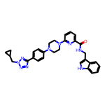 | 8.04 | 533.27 | 2 | 8 | 40 | 3.883 | 8 | 0.2011 | O=C(NCc1c[nH]c2ccccc12)c1cccc(N2CCN(c3ccc(-c4nnn(CC5CC5)n4)cc3)CC2)n1
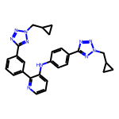 | 8.04 | 490.23 | 1 | 10 | 37 | 4.619 | 9 | 0.2174 | c1cc(-c2nnn(CC3CC3)n2)cc(-c2ncccc2Nc2ccc(-c3nnn(CC4CC4)n3)cc2)c1
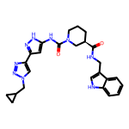 | 8.04 | 487.24 | 4 | 6 | 36 | 3.120 | 7 | 0.2234 | O=C(NCc1c[nH]c2ccccc12)[C@@H]1CCCN(C(=O)Nc2cc(-c3cn(CC4CC4)nn3)n[nH]2)C1
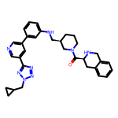 | 8.04 | 548.30 | 2 | 8 | 41 | 4.177 | 8 | 0.1961 | O=C([C@@H]1Cc2ccccc2CN1)N1CCC[C@H](CNc2cccc(-c3cncc(-c4nnn(CC5CC5)n4)c3)c2)C1
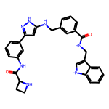 | 8.04 | 519.24 | 6 | 5 | 39 | 4.401 | 9 | 0.2061 | O=C(NCc1c[nH]c2ccccc12)c1cccc(CNc2cc(-c3cccc(NC(=O)C4CCN4)c3)n[nH]2)c1
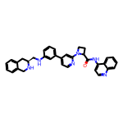 | 8.04 | 540.26 | 3 | 6 | 41 | 5.641 | 7 | 0.1960 | O=C(Nc1ccnc2ccccc12)C1CCN1c1cc(-c2cccc(NC[C@@H]3Cc4ccccc4CN3)c2)ccn1
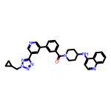 | 8.04 | 530.25 | 1 | 8 | 40 | 5.077 | 7 | 0.2009 | O=C(c1cccc(-c2cncc(-c3nnn(CC4CC4)n3)c2)c1)N1CCC(Nc2ccnc3ccccc23)CC1
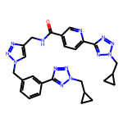 | 8.04 | 537.25 | 1 | 13 | 40 | 1.778 | 11 | 0.2009 | O=C(NCc1cn(Cc2cccc(-c3nnn(CC4CC4)n3)c2)nn1)c1ccc(-c2nnn(CC3CC3)n2)nc1
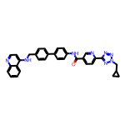 | 8.03 | 552.24 | 2 | 8 | 42 | 6.225 | 9 | 0.1913 | O=C(Nc1ccc(-c2ccc(CNc3ccnc4ccccc34)cc2)cc1)c1ccc(-c2nnn(CC3CC3)n2)nc1
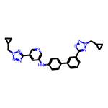 | 8.03 | 490.23 | 1 | 10 | 37 | 4.619 | 9 | 0.2171 | c1cc(-c2ccc(Nc3cncc(-c4nnn(CC5CC5)n4)c3)cc2)cc(-c2nnn(CC3CC3)n2)c1
 | 8.03 | 560.23 | 6 | 6 | 42 | 4.038 | 7 | 0.1911 | O=C(CNC(=O)[C@@H]1Cc2ccccc2CN1)Nc1ccc(-c2cc(NC(=O)Nc3ccnc4ccccc34)[nH]n2)cc1
 | 8.03 | 517.22 | 6 | 5 | 39 | 5.918 | 7 | 0.2058 | O=C(Nc1cc(-c2ccc(Nc3ccc(NC(=O)C4CCN4)cc3)cc2)n[nH]1)Nc1cccc2ccccc12
 | 8.02 | 505.27 | 2 | 8 | 38 | 5.017 | 8 | 0.2112 | c1cc(-c2cc(NC[C@@H]3CCCN(c4ccc5ccccc5n4)C3)[nH]n2)cc(-c2nnn(CC3CC3)n2)c1
 | 8.02 | 366.16 | 2 | 7 | 26 | 3.252 | 7 | 0.3084 | c1cc(-c2csc(-c3cn(CC4CC4)nn3)n2)ccc1NCC1CCN1
 | 8.02 | 502.26 | 1 | 8 | 38 | 5.441 | 7 | 0.2110 | c1ccc2nc(N3CCC(Nc4ccc(-c5cncc(-c6nnn(CC7CC7)n6)c5)cc4)CC3)ccc2c1
 | 8.02 | 454.22 | 4 | 7 | 34 | 3.475 | 7 | 0.2358 | O=C(Nc1cc(Nc2ccc(-c3cn(CC4CC4)nn3)cc2)n[nH]1)[C@@H]1Cc2ccccc2CN1
 | 8.01 | 417.23 | 6 | 5 | 31 | 3.878 | 8 | 0.2585 | O=C(Nc1ccc(Nc2cccc(-c3cc(NCC4CCN4)[nH]n3)c2)cc1)NC1CC1
 | 8.01 | 464.27 | 3 | 6 | 35 | 5.152 | 7 | 0.2290 | c1ccc2nc(N3CCC(Nc4ccc(-c5ccc(NCC6CCN6)nc5)cc4)CC3)ccc2c1
 | 8.01 | 578.22 | 2 | 8 | 42 | 5.909 | 7 | 0.1908 | O=C(Nc1ccnc2ccccc12)[C@@H]1CCCN(C(=O)Nc2ccc(-c3ccc(-c4nnn(CC5CC5)n4)s3)cc2)C1
 | 8.01 | 536.28 | 5 | 8 | 40 | 4.172 | 9 | 0.2002 | O=C(Nc1ccc(-c2cc(NCc3c[nH]c4ccc(-c5nnn(CC6CC6)n5)cc34)[nH]n2)cc1)[C@H]1CCCNC1
 | 8.01 | 542.23 | 2 | 9 | 41 | 5.249 | 8 | 0.1953 | O=C(Nc1ccc(-c2cn(Cc3ccc(-c4nnn(CC5CC5)n4)cc3)nn2)cc1)Nc1ccnc2ccccc12
 | 8.01 | 546.26 | 4 | 9 | 41 | 3.914 | 9 | 0.1953 | O=C(Nc1cccc(-c2c[nH]nc2NC[C@@H]2Cc3ccccc3CN2)c1)c1ccc(-c2nnn(CC3CC3)n2)nc1
 | 8.01 | 601.32 | 5 | 5 | 45 | 5.300 | 8 | 0.1779 | CC(c1cccc(-c2cc(NC(=O)[C@@H]3Cc4ccccc4CN3)[nH]n2)c1)N1CCC[C@H](C(=O)NCc2c[nH]c3ccccc23)C1
 | 8.00 | 482.22 | 2 | 6 | 36 | 5.061 | 9 | 0.2224 | O=C(NC1CC1)c1ccc(CNc2ccc(-c3ccc(-c4nnn(CC5CC5)n4)c(F)c3)cc2)cc1
 | 8.00 | 583.29 | 1 | 11 | 44 | 5.081 | 9 | 0.1819 | c1ccc2c(NC3CCN(c4ccc(-c5nnn(Cc6ccc(-c7nnn(CC8CC8)n7)cc6)n5)cc4)CC3)ccnc2c1
 | 8.00 | 520.17 | 4 | 6 | 38 | 5.970 | 6 | 0.2106 | O=C(Nc1cccc(-c2csc(-c3ccc(NC(=O)C4CCN4)cc3)n2)c1)Nc1ccnc2ccccc12

